Лист1
Усилие подъемников, N | Высота фасада, мм.
 | Вес фасада, кг
 | 300 | 400 | 500 | 600
60N | 4.2 | 3.3 | 2.4 | 1.6
80N | 5.6 | 4.7 | 3.2 | 2.1
100N | 7.1 | 5.8 | 4 | 2.9
120N | 8.8 | 6.9 | 4.9 | 3.2

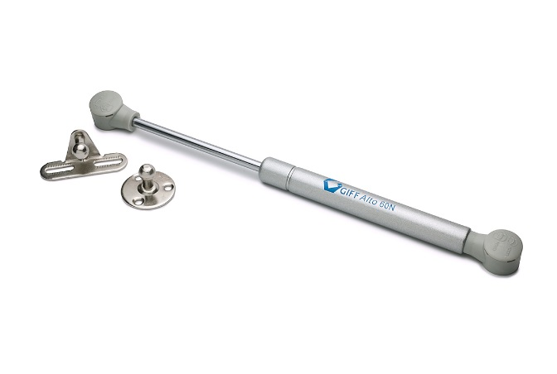
Ассортимент подъемников | Артикул
Подъемник GIFF Alto газовый L=245 мм 100 N белый | 83421
Подъемник GIFF Alto газовый L=245 мм 100 N серебро | 83422
Подъемник GIFF Alto газовый L=245 мм 120 N белый | 83423
Подъемник GIFF Alto газовый L=245 мм 120 N серебро | 83424
Подъемник GIFF Alto газовый L=245 мм 60 N белый | 83425
Подъемник GIFF Alto газовый L=245 мм 60 N серебро | 83426
Подъемник GIFF Alto газовый L=245 мм 80 N белый | 83427
Подъемник GIFF Alto газовый L=245 мм 80 N серебро | 83428

Размер фасада из ДСП 18,19мм
Высота фасада, мм
Ширина фасада, мм
Рекомендуемое усилие подъемников, N |  | 2 шт. на один фасад

Размер фасада из МДФ 19мм
Высота фасада, мм
Ширина фасада, мм
Рекомендуемое усилие подъемников, N |  | 2 шт. на один фасад

